Feuil1
Catégorie | Problème identifié | Explication du problème | Bonne pratique à adopter | Action recommandée | Référence
(SEO ou Accésibilité ?)
Accessibilité | Le texte est tout petit. | Les textes très petits sont difficiles à lire, en particulier pour les personnes atteintes de basse vision. | Augmentez la taille du texte pour qu'il soit plus lisible ou le supprimer si il est invisible (c'est interdit) | J'ai donc augmenté la tailles des tous les textes qui etait trop petits | 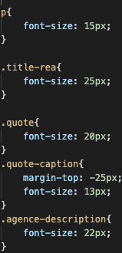
Accessibilité | Contraste très faible entre le texte et les couleurs de fond. | Un contraste adéquat du texte est nécessaire pour tous les utilisateurs, en particulier les utilisateurs malvoyants. | Augmentez le contraste entre la couleur de premier plan (texte) et la couleur d'arrière-plan. Un texte de grande taille (plus grand que 18 points ou 14 points en gras) ne nécessite pas autant de contraste qu'un texte plus petit. | j'ai donc changer la couleur de fond, notamment des boutons,tout en essayant de rester dans les meme tons que le site,j'ai aussi du changer la couleur du texte dans certains cas car il etait illissible. | 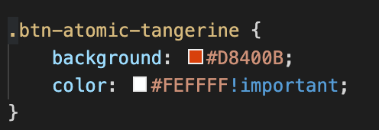
Accessibilité | Les liens adjacents renvoient à la même URL. | Lorsque des liens adjacents renvoient au même endroit (par exemple, une image de produit liée et un nom de produit lié adjacent qui renvoient à la même page de produit), cela entraîne une navigation supplémentaire et des répétitions pour les utilisateurs de claviers et de lecteurs d'écran. | Si possible, combinez les liens redondants en un seul lien et supprimez tout texte redondant ou texte alternatif (par exemple, si une image de produit et le nom du produit se trouvent dans le même lien, on peut généralement donner à l'image la valeur alt=""). | Il y avait enormement de redondance dans les liens, j'en ai donc supprimer une grosse partie notamment ceux du footer et j'ai rajouter les bonnes redirection sur les boutons nécéssaires, il y avait aussi des liens important mais vides (réseaux) donc j'ai ajouter les bon liens
Accessibilité | La langue du document n'est pas identifiée ou la valeur d'un attribut lang n'est pas valide. | L'identification de la langue de la page ou des éléments de la page permet aux lecteurs d'écran de lire le contenu dans la langue appropriée. Elle facilite également la traduction automatique du contenu. | Identifiez la langue du document en utilisant l'attribut <html lang> avec une valeur valide (par exemple, <html lang="en">). Assurez-vous que toutes les valeurs de l'attribut lang sont valides. | La langue des documents html etaient set sur "default", je les donc changer pour les set sur "fr"
Accessibilité | Deux images proches l'une de l'autre ont le même texte alternatif. | Lorsque deux images ont le même texte alternatif, cela entraîne souvent une redondance ou indique un texte alternatif incorrect. | Veillez à ce que le texte de remplacement de chaque image ou bouton d'image soit approprié tout en supprimant les redondances inutiles. Si le contenu de l'image est déjà transmis ailleurs (par le texte ou le texte alternatif d'une image voisine) ou si l'image ne transmet pas de contenu, elle peut généralement recevoir un texte alternatif vide/nul (alt=""). Les boutons d'image transmettent toujours une fonction spécifique et ne peuvent donc pas recevoir de texte alternatif nul. | Certaines images avait le meme texte alterntif, j'ai donc changer les texte alternatifs des images pour que les textes ne soit pas redondants en respectant les valeurs de l'images
Accessibilité | Il n'y a pas de balise Aria | ARIA complète HTML afin que les éléments interactifs et les widgets puissent être utilisés par les outils d'assistance quand les fonctionnalités standard ne le permettent pas. Ainsi, ARIA permet de rendre accessible les widgets JavaScript, les indications dans les formulaires, les messages d'erreur et les mises à jour dynamiques du contenu, etc. | L’attribut aria-label ne doit être utilisé que lorsque le texte d’un label n’est pas visible à l’écran. Cet attribut peut être utilisé avec n’importe quel élément HTML. Néanmoins, il n'est pas nécessaire de l'utiliser si l'élément possède déjà un mécanisme pour légender son contenu. | J'ai ajouter des balises Aria aux endroits nécessaire | 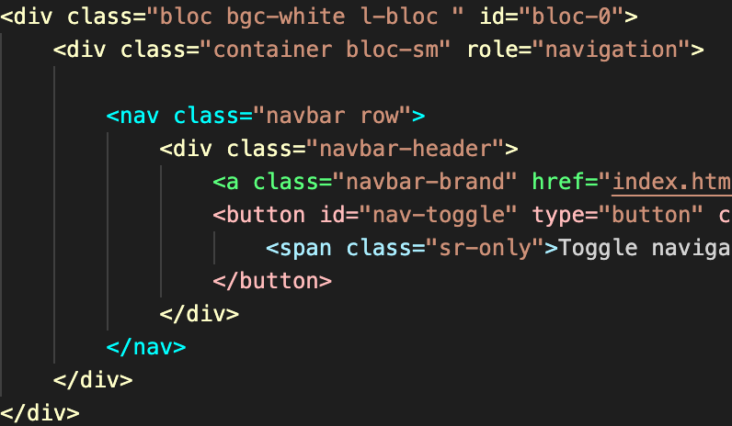
Accessibilité | Un niveau d'en-tête est sauté. | Les titres fournissent la structure du document et facilitent la navigation au clavier pour les utilisateurs de technologies d'assistance. Ces utilisateurs peuvent être déroutés ou éprouver des difficultés à naviguer lorsque les niveaux de titres sont sautés. | Restructurer les titres du document pour s'assurer que les niveaux de titres ne sont pas sautés. | La structure du site n'était pas bonnes,des niveux de titres sont sautés,J'ai donc restructuré mon site en ajoutant des titres (H2) et en changeant leur ordres. j'ai également changer les titres qui etait en images en réel texte

SEO | Robots.text n'est pas set | Si les pages ne sont pas autorisées à parcourir le fichier robots.txt, aucune information sur l'indexation ou la diffusion des directives ne sera trouvée et sera donc ignorée.​ | Ajouter les en-têtes HTTP X-Robots-Tag | J'ai donc ajouté mon fichier robots.txt
SEO | Lien Cannonique inéxistant | AUcune balises cannoniques n'est présentes | L’URL canonique (canonical URL) est une balise permettant d’indiquer à un moteur de recherche l’URL “principale” à prendre en compte pour l’indexation, lorsqu’un même contenu est présent sous différentes URLs, évitant ainsi de laisser le soin au moteur de choisir à votre place. | J'ai rajouter une balise cannonique avec le bon lien
SEO | Les descriptions images ne sont pas bonnes | Le texte alternatif doit présenté le contenu ou la fonction d'une image aux utilisateurs de lecteurs d'écran ou dans d'autres situations où les images ne peuvent être vues ou ne sont pas disponibles. | Assurez-vous que le texte alternatif transmet le contenu et la fonction de l'image de manière précise et succincte. L'attribut alt doit être équivalent, précis et succinct. | Certaines description d'images ne correspondait pas, j'ai donc ajouter un texte alternatif qui correspond aux images
SEO | Le titre de la page n'est pas présent | Le titre de la page est "." | Votre titre doit donc absolument contenir vos mots-clés les plus importants. En général le titre de la page d’accueil correspond au nom du site Internet, suivi éventuellement d’un petit slogan. | J'ai changer le titre de la page par "la chouette agence"qui correspond donc au nom de l'agence et donc qui correspond a mon mots clés principale.
SEO | Améliorer vitesse et taille du site | La vitesse ainsi que la taille du site n'est pas optimisés | Lorsque un site est trop lent il obtient de mauvais resultats de performances et ainsi prend plus de temps a etre analysé ce qui impacteras le référencement du site | Pour améliorer la vitesse de mon site ainsi que sa taille, la meilleur chose a faire etait de réduire la taille de mes images et de les convertir dans un format plus adaptés et plus optimales au chargements de mon site (j'ai donc choisis le format .webp)
SEO | Minifier code CSS et JS | Le code CSS et JS n'es pas minifié | Lorsque qu'une page CSS OU JS est minifié elle est plus rapides a lire pour le navigateur et donc on obtient de meilleurs résultats de performances at meilleur fluidité de notre site | J'ai donc minifier mes feuilles de style ainsi que mes scripts | A voir directement sur Console

